ACTA DE APERTURA
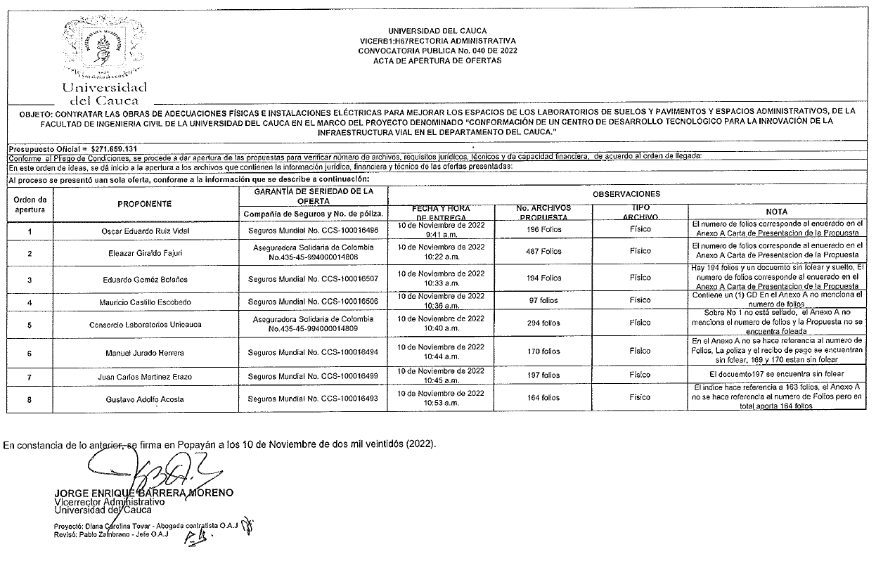

VERIFICACIÓN FINANCIERA
